Graphique 1
Graphique 1 - Répartition des étudiants internationaux susceptibles d'être concernés par les droits différenciés par continent en 2024

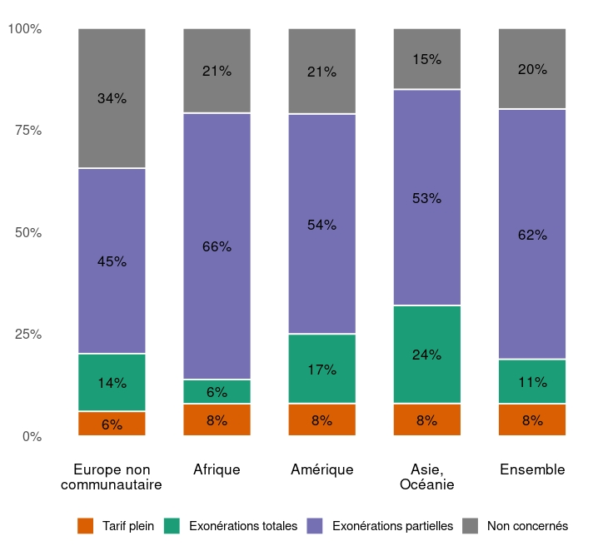
Champ : France, établissements sous tutelle du MESRE concernés par l’application des droits différenciés
Source : MESRE-SIES
Retour au sommaire
 | Non concernés | Exonérations totales | Exonérations partielles | Tarifs pleins
Europe non communautaire | 34% | 14% | 45% | 6%
Afrique | 21% | 6% | 65% | 8%
Asie, Océanie | 15% | 24% | 53% | 8%
Amérique | 21% | 17% | 54% | 8%
Ensemble | 22% | 11% | 61% | 8%

